5.02 Graphique 1
RERS 5.02 Les apprentis par région et académie

[1] Évolution des effectifs des cinq plus grandes académies

 | 2009 | 2010 | 2011 | 2012 | 2013 | 2014 | 2015 | 2016 | 2017 | 2018 | 2019 | 2020
Versailles | 31,823 | 32,576 | 34,123 | 34,905 | 34,553 | 33,299 | 33,004 | 33,632 | 35,086 | 36,875 | 39,529 | 47,821
Nantes | 29,441 | 29,319 | 29,543 | 29,435 | 28,286 | 26,670 | 26,800 | 28,075 | 29,893 | 31,743 | 33,813 | 42,899
Paris | 22,765 | 23,342 | 24,282 | 24,351 | 23,391 | 23,566 | 23,659 | 24,228 | 25,956 | 27,267 | 28,269 | 49,191
Lyon | 22,100 | 21,838 | 22,594 | 22,908 | 22,436 | 21,593 | 21,522 | 21,665 | 22,265 | 23,304 | 26,646 | 39,288
Lille | 20,668 | 21,488 | 22,126 | 22,589 | 21,871 | 21,289 | 21,627 | 22,241 | 24,012 | 24,307 | 26,215 | 33,414

 |  |  |  |  |  |  |  |  | RERS 2022, DEPP

Champ : les cinq plus grandes académies parmi celles de France métropolitaine + DROM (Mayotte à partir de 2011) au regard de leurs effectifs.
Source : DEPP / Système d'information sur la formation des apprentis (SIFA). Situation au 31 décembre de l’année scolaire.

5.02 Carte 3
RERS 5.02 Les apprentis par région et académie

[3] Proportion d'apprentis parmi les 16-29 ans en 2020-2021, en %
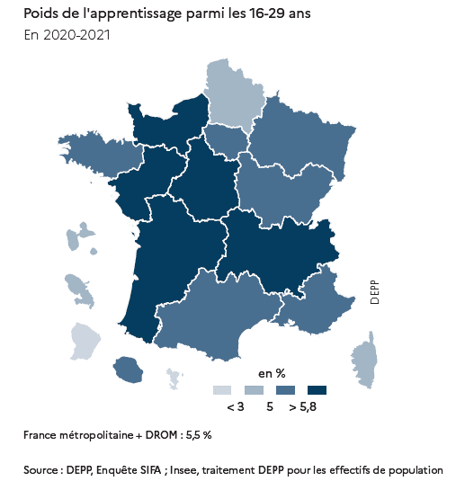
COD_REGAC | Région académique | Poids de l'apprentissage parmi les 16-29 ans en 2020 (%)
01 | AUVERGNE-RHÔNE-ALPES | 5.9
02 | BOURGOGNE-FRANCHE-COMTÉ | 5.3
03 | BRETAGNE | 5.6
04 | CENTRE-VAL DE LOIRE | 6.0
05 | CORSE | 4.4
06 | GRAND EST | 5.3
09 | HAUTS-DE-FRANCE | 4.6
10 | ILE-DE-FRANCE | 5.4
14 | NORMANDIE | 6.1
15 | NOUVELLE-AQUITAINE | 6.1
16 | OCCITANIE | 5.4
17 | PAYS DE LA LOIRE | 6.7
18 | PROVENCE-ALPES-CÔTE D'AZUR | 5.8
07 | GUADELOUPE | 3.1
08 | GUYANE | 1.6
11 | LA RÉUNION | 5.4
12 | MARTINIQUE | 3.7
13 | MAYOTTE | 0.8
 | France métro + DROM | 5.5

Source : DEPP / Système d'information sur la formation des apprentis (SIFA). Situation au 31 décembre de l’année scolaire.

 |  |  | RERS 2022, DEPP

5.02 Carte 4
RERS 5.02 Les apprentis par région et académie

[4] Évolution des entrées en apprentissage entre 2019 et 2020, en %
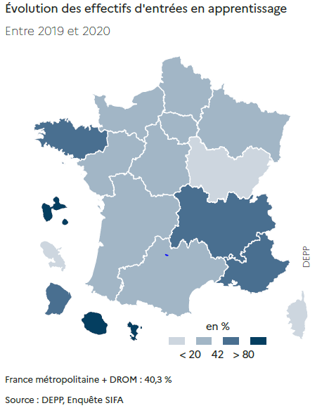
COD_REGAC | Région académique | Évolution 2019-2020
01 | AUVERGNE-RHONE-ALPES | 50.5
02 | BOURGOGNE-FRANCHE-COMTE | 12.6
03 | BRETAGNE | 53.1
04 | CENTRE-VAL DE LOIRE | 23.7
05 | CORSE | 0.9
06 | GRAND EST | 29.5
09 | HAUTS-DE-FRANCE | 35.5
10 | ILE-DE-France | 39.8
14 | NORMANDIE | 36.9
15 | NOUVELLE-AQUITAINE | 40.5
16 | OCCITANIE | 40.8
17 | PAYS DE LA LOIRE | 35.9
18 | PROVENCE-ALPES-COTE D'AZUR | 52.9
07 | GUADELOUPE | 105.4
08 | GUYANE | 45.9
11 | LA REUNION | 164.6
12 | MARTINIQUE | 18.8
13 | MAYOTTE | 82.9
 | France métro + DROM | 40.3

Source : DEPP / Système d'information sur la formation des apprentis (SIFA). Situation au 31 décembre de l’année scolaire.

 |  |  | RERS 2022, DEPP

